02_시스템구조도(흐름도)
과정명 | 38기 스마트웹 콘텐츠개발자 양성과정 A | 작성자 | 2팀
훈련기간 | (2020-11-09 ~ 2021-05-06) | 작성일 | 2021-03-09
참고사항
팀원 : 장현진, 최영은, 진우주, 백재영 no / 작성자 / 제목 / version / 작성일 / 작성시각 / 버전 근거 내용 * 목자는 1)진행중/2)검토요청/3)최종승인으로 구분해서 진행합니다. 진행중은 문서 진행 중 / 검토요청은 훈련교사에게 검토요청 / 최종승인은 최종 완료 문서로 구분 * 버전 번호는 검토 횟수를 확인 하기 위한 용도 포함 v02_2팀_시스템구조도_210309_15시39분 / 210309 흐름도.xls 근거 v01_2팀_시스템구조도_210218_15시14분 / 210218 PPT 근거

프로세스 흐름도

시스템구조도

인사관리
상용직급여관리
근태관리
일용직급여관리
통합원천관리
메뉴별품목소모량관리
품목관리
매출관리
매입관리
통합회계관리
통합재고관리
부가세관리
손익계산서

회원등록 및 로그인
직원등록 및 급여관리
매입 매출 관리
가입된 회원?
사이트 이용
회원 가입 한다.
Y
로그인 회면으로
페이지 이동한다.
회원 가입 페이지로 이동한다.
N
가입에 필요한 정보를 입력한다.
아이디 중복?
로그인 한다.
회원 가입 성공
가입 회원 DB
연동
N
Y
입력 정보 일치?
가입 회원 DB
Y
N
연동
메인 화면으로 이동한다.
연동
근태정보를 등록한다.
근태정보를 입력한다.
직원이 상용직?
직원 등록을 한다.
직원등록 페이지로 이동한다.
직원의 정보를 입력한다.
직원 정보 수정?
직원 등록 성공
N
Y
상용직 급여를 등록한다.
급여 입력화면으로 이동한다.
근태정보입력화면으로 이동한다.
급여정보를 입력한다.
정보 수정?
정보 수정?
근태정보 입력 성공
상용직 급여를 등록한다.
급여 입력화면으로 이동한다.
급여정보를 입력한다.
정보 수정?
Y
N
N
Y
Y
일용직급여등록 성공
상용직급여등록 성공
N
통합급여관리
매입, 매출을 등록한다.
매입.매출 입력페이지로 이동한다.
매입,매출의 정보를 입력한다.
매입,매출 수정?
매입,매출 등록 성공
N
Y
매입,매출 마감
일일 판매량 품목별 원가조회
품목별 재고 현황 조회
오차수량 있음?
재고조사화면으로 이동한다.
오차수량정보를 입력한다.
정보 수정?
재고수량정보를 수정한다.
재고관리현황조회
Y
N
Y
N

세무 관리

매출,매입,원천 마감
통합회계관리 조회
통합원천관리 조회
부가세 관리 조회
손익계산서 조회

08_ERD
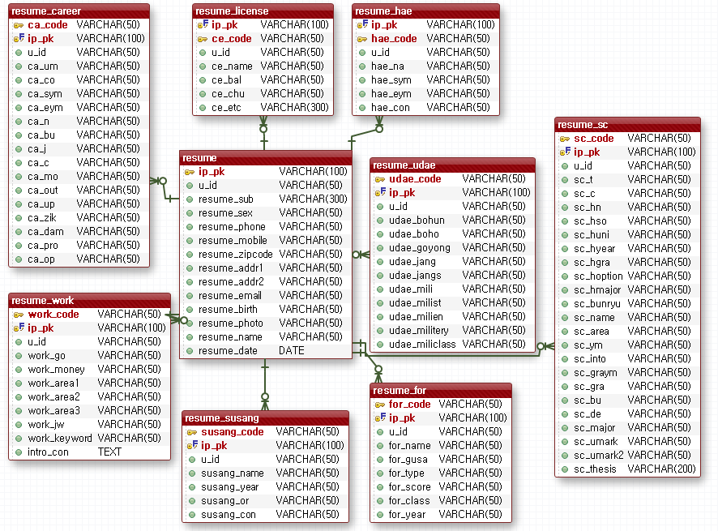
과정명 | 38기 스마트웹 콘텐츠개발자 양성과정 A | 작성자 | 홍길동
훈련기간 | (2021-02-22 ~ 2021-08-06) | 작성일 | 2021-01-01
참고사항
N/A : 해당사항없음

 |  |  |  | DB만들고 나서 작성하기

ERD

프로젝트 전체 ERD
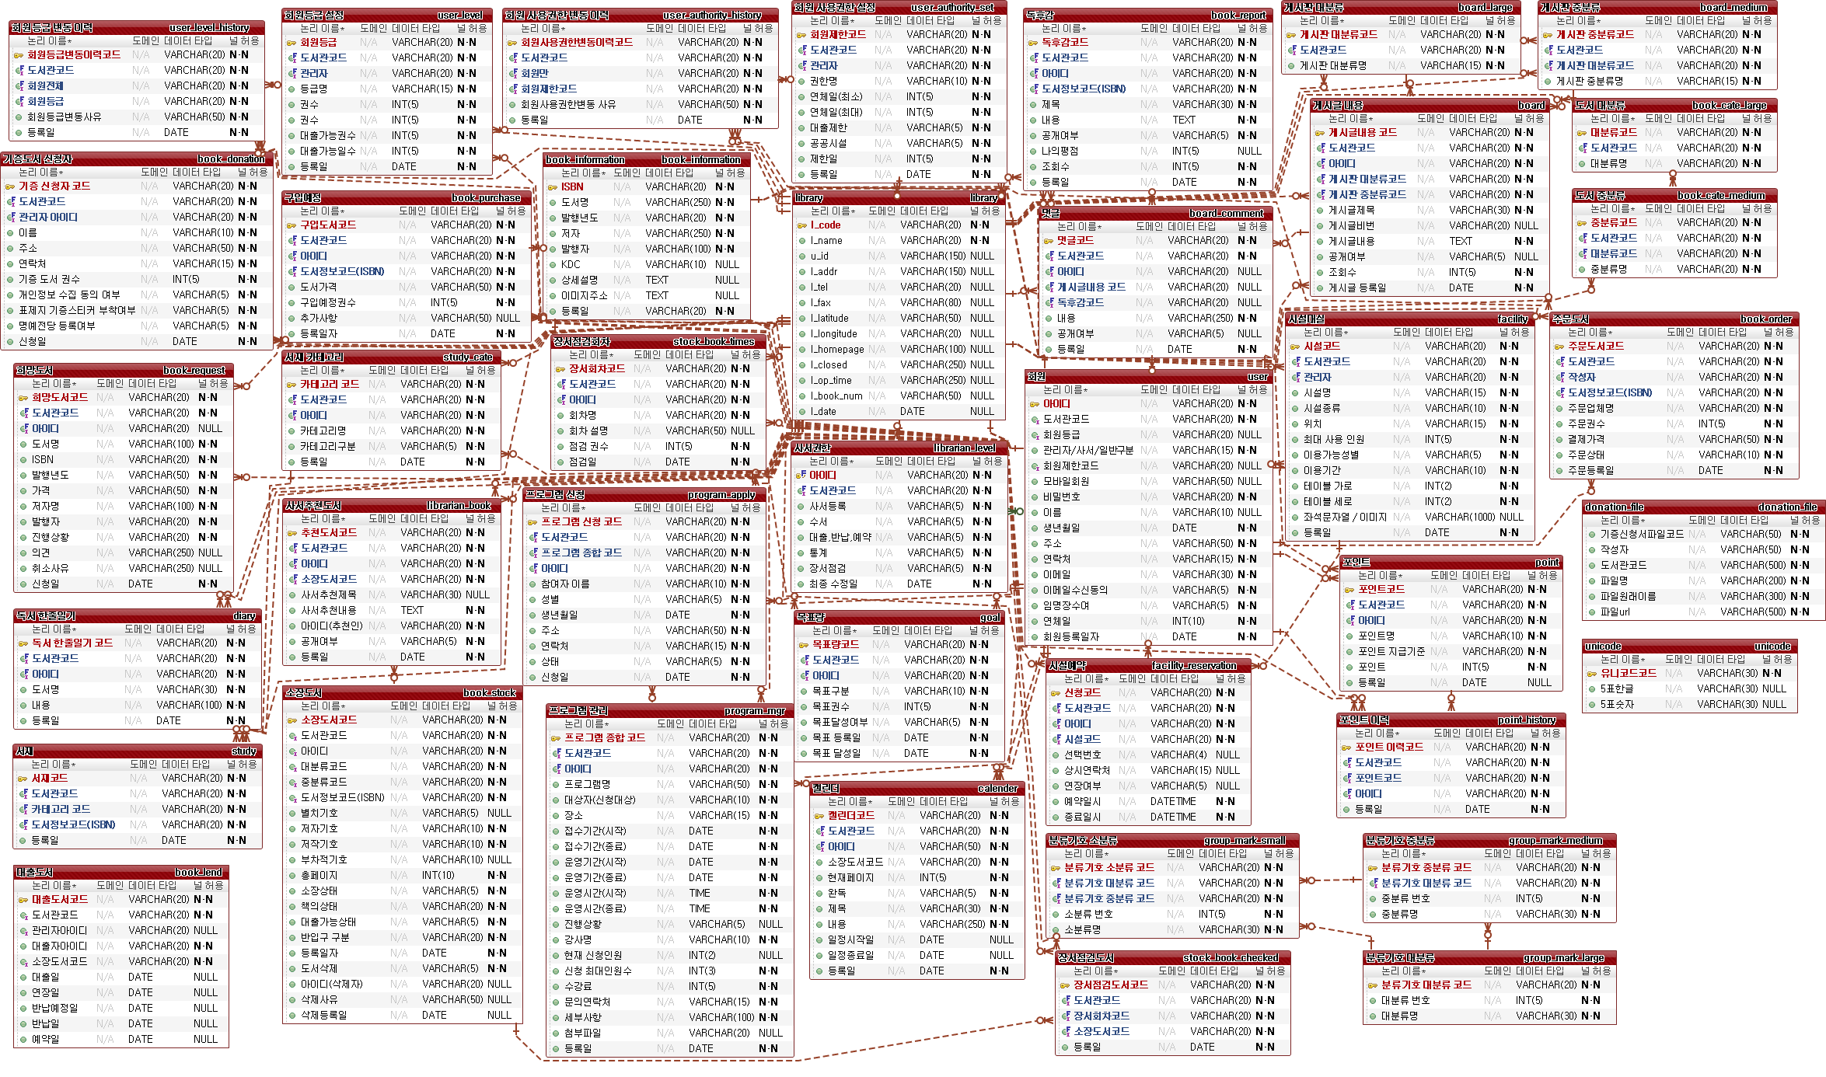

서비스 별 ERD

12_화면설계서
과정명 | 38기 스마트웹 콘텐츠개발자 양성과정 A |  |  | 작성자 |  |  | 홍길동
훈련기간 | (2021-02-22 ~ 2021-08-06) |  |  | 작성일 |  |  | 2021-01-01
참고사항

화면 설계서

1. 화면 명
화면 레이아웃 및 화면
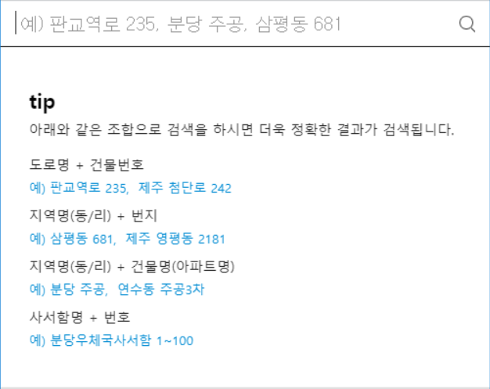 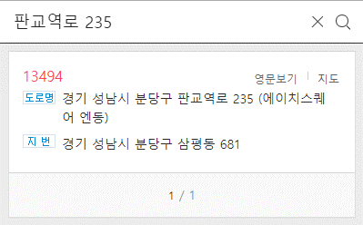

2. 화면설명 | - 지번 및 도로명 주소를 입력할 수 있는 공통하면이다.

3. 화면 항목 설명
항목명 | 영문명 |  | 설명 |  | 속성 | Validation
 |  |  |  |  |  | 필수 여부 |  | 자리수 |  | 기타
도로명 | address |  | 도로명 주소 검색시 도로명을 입력하는 변수 |  | E | 필수 |  | 20
주소 | resut_address |  | 검색한 주소내역 |  | R
* E :화면에서 표시되며 편집 가능한 경우 / S: 화면에서 표시된 내용 선택하는 경우 / R: 화면에서 표시되며 편집 불가능한 경우 / H: 화면에 표시되지 않는 경우 (주로 다른 화면과 데이터를 주고받을 때의 변수)

4. 화면 이벤트 설명
이벤트 명 |  | 이벤트 설명 |  |  | 관련데이터 |  |  |  | 관련 object
도로명 주소 검색 버튼 |  | 해당 도로명 주소를 검색한다 |  |  | S | address |  |  | AddressCotroller
 |  |  |  |  | R | result |  |  | AddressDTO

5. 관련 파일
파일유형 |  | 경로명 |  | 파일명
CSS |  | /common/css |  | common.css
JAVASCRIPT |  | /common/js |  | common.js
JAVASCRIPT |  | /common/js |  | com_message.js

16_사이트맵
과정명 |  | 38기 스마트웹 콘텐츠개발자 양성과정 A |  |  |  | 작성자 | 2팀
훈련기간 |  | (2020-11-09 ~ 2021-05-06) |  |  |  | 작성일 | 2021-03-11
참고사항
팀원 : 장현진, 최영은, 백재영, 진우주 v01_2팀_사이트맵_210311_17시15분

사이트맵

▶ 전체
▶ 세무 기초등록
▶ 매장 기초등록
기초등록
▶ 사업장관리
▶ 직원관리
▶ 거래처관리
매장관리
▶ 메뉴 관리
▶ 메뉴 레시피 관리
▶ 품목 관리
▶ 재고 조사
▶ 총 재고 조회
재고관리

▶ 상용직 급여
▶ 일용직 급여
▶ 근태 관리
▶ 원천 관리
급여관리
▶ 기간별매출매입조회
▶ 부가세 조회
▶ 손익계산서 조회
세무관리
▶ 매입 관리
▶ 매출 관리
▶ 기타 지출 관리
매입매출관리

NO | 화면 메뉴 DEPTH |  |  |  | URI |  |  | GET/ POST | 설명
 | 1 DEPTH |  | 2 DEPTH | 3 DEPTH
1 | 기초등록 |  | 사업장 | 사업장 등록 | store/addstore |  |  | post | 사업장 정보 등록을 받는다
2 |  |  | 매장 | 메뉴(상품) 등록 | store/add |  |  | post | 메뉴 정보 등록을 받는다
3 |  |  |  | 메뉴(상품) 레시피 등록 | store/add |  |  | post | 메뉴 소모량 정보 등록을 받는다
4 |  |  |  | 품목 등록 | stock/addarticle |  |  | post | 품목 정보 등록을 받는다
5 | 매장관리 |  | 사업장관리 | 사업장 등록 | store/addstore |  |  | post | 사업장 정보 등록을 받는다
6 |  |  |  | 사업장 조회 | store/getstore |  |  | get | 사업장 정보를 조회한다
7 |  |  | 직원 관리 | 직원 등록 | store/adduser |  |  | post | 직원 정보 등록을 받는다
8 |  |  |  | 직원 조회 | store/getuser |  |  | get | 직원 정보를 조회한다
9 |  |  | 거래처 관리 | 거래처 등록 | store/addcustomer |  |  | post | 거래처 정보 등록을 받는다
10 |  |  |  | 거래처 조회 | store/getcustomer |  |  | get | 거래처 정보를 조회한다
11 | 재고관리 |  | 메뉴(상품) 관리 | 메뉴(상품) 등록 | stock/addmenu |  |  | post | 메뉴 정보 등록을 받는다
12 |  |  |  | 메뉴(상품) 조회 | stock/getmenu |  |  | get | 메뉴 정보를 조회한다
13 |  |  | 메뉴(상품) 레시피 관리 | 메뉴(상품) 레시피 등록 | stock/addconsumption |  |  | post | 메뉴 소모량 정보 등록을 받는다
14 |  |  |  | 메뉴(상품) 레시피 조회 | stock/getconsumption |  |  | get | 메뉴 소모량 정보를 조회한다
15 |  |  | 품목 관리 | 품목 등록 | stock/addarticle |  |  | post | 품목 정보 등록을 받는다
16 |  |  |  | 품목 조회 | stock/getarticle |  |  | get | 품목 정보를 조회한다
17 |  |  | 재고 조사 | 재고 조사 내역 등록 | stock/addstocktaking |  |  | post | 재고 조사 내역을 등록 받는다
18 |  |  |  | 재고 조사 내역 조회 | stock/getstocktaking |  |  | get | 재고 조사 내역 정보를 조회한다
19 |  |  | 총 재고 조회 | 총 재고 조회 | stock/getstock |  |  | get | 총 재고 내역 정보를 조회한다
20 | 급여관리 |  | 추가수당관리 | 추가수당 등록 | salary/addbonus |  |  | post | 추가수당을 등록 받는다
21 |  |  |  | 추가수당 조회 | salary/getbonus |  |  | get | 추가수당을 조회한다
22 |  |  | 상용직급여 | 급여 등록 | salary/addsalary |  |  | post | 급여 내역을 등록 받는다
23 |  |  |  | 급여 조회 | salary/getsalary |  |  | get | 급여 내역을 조회한다
24 |  |  | 출퇴근관리 | 출퇴근 등록 | salary/addwtime |  |  | post | 출퇴근 내역을 등록 받는다
25 |  |  |  | 출퇴근 수정 | salary/getwtime |  |  | get | 출퇴근 내역을 조회한다
26 |  |  | 일용직급여 | 급여 등록 | salary/adddsalary |  |  | get | 급여 내역을 등록 받는다
27 |  |  |  | 급여 조회 | salary/getdsalary |  |  | get | 급여 내역을 조회한다
20 | 매입매출 관리 purchase and sale |  | 매입 관리 | 매입 등록 | pands/addincoming |  |  | post | 매입 내역을 등록 받는다
21 |  |  |  | 매입 조회 | pands/getincoming |  |  | get | 매입 내역을 조회한다
22 |  |  | 매출 관리 | 매출 등록 | pands/addsales |  |  | post | 매출 내역을 등록 받는다
23 |  |  |  | 매출 조회 | pands/getsales |  |  | get | 매출 내역을 조회한다
24 |  |  | 기타 지출 관리 | 기타 지출 등록 | pands/addotherpurchase |  |  | post | 기타 지출 내역을 등록 받는다
25 |  |  |  | 기타 지출 조회 | pands/getotherpurchase |  |  | get | 기타 지출 내역을 조회한다
26 | 세무 관리 |  | 기간별 매출매입 조회 | 기간별 매출매입 조회 | tax/getpands |  |  | get | 기간별 매출매입을 조회한다
27 |  |  | 부가세 조회 | 부가세 조회 | tax/getvat |  |  | get | 부가세 내역을 조회한다
28 |  |  | 손익계산서 조회 | 손익계산서 조회 | tax/getincomstatement |  |  | get | 손익계산서 내역을 조회한다
29 | 관리자 설정 |  | 고객센터 | 고객센터 | admin/# |  |  | post | -
30 |  |  | 1:1 문의 | 1:1 문의 | admin/# |  |  | post
31 |  |  | 자주묻는 질문(FAQ) | 자주묻는 질문(FAQ) | admin/get |  |  | get | -

17_프로젝트상세일정
프로젝트 일정 및 간트차트

과정명 |  | 38기 스마트웹 콘텐츠개발자 양성과정 A |  |  | 작성자 | 2팀 |  |  |  | 시작일, 종료일, 진행현황만 입력하면 작업일수, 진행일수가 계산되어 간트차트에 적용됩니다.
훈련기간 |  | (2020-11-09 ~ 2021-05-06) |  |  | 작성일 | 2021-03-11
프로젝트명 |  | 학사행정시스템
VERSION HISTORY
팀원 : 장현진, 최영은, 백재영, 진우주 v02_2팀_프로젝트상세일정_210311_17시30분 v01_2팀_프로젝트상세일정_210310_21시30분

NO | 화면 메뉴 DEPTH |  | 담당자 (팀원) | 진행내용 | 일정
 | SYSTEM | 기능 |  |  | 시작일 | 종료일 | 작업일수 | 진행현황 | 진행일수
1 | 회원관리 | 회원 등록 | 최영은 | 미진행 | 2021-03-15 | 2021-03-17 | 3 | 0% | 0
2 |  | 회원 수정 | 최영은 | 미진행 | 2021-03-15 | 2021-03-19 | 5 | 0% | 0
3 |  | 회원 탈퇴 | 최영은 | 미진행 | 2021-03-15 | 2021-04-15 | 32 | 0% | 0
4 |  | 회원 조회(개인) | 최영은 | 미진행 | 2021-03-15 | 2021-03-19 | 5 | 0% | 0
5 |  | 회원 조회(전체) | 최영은 | 미진행 | 2021-03-15 | 2021-03-19 | 5 | 0% | 0
6 | 로그인관리 | 로그인 | 최영은 | 미진행 | 2021-03-15 | 2021-03-17 | 3 | 0% | 0
7 |  | 로그인 이력조회 | 최영은 | 미진행 | 2021-03-17 | 2021-04-15 | 30 | 0% | 0
8 | 직원관리 | 직원 등록 | 최영은 | 미진행 | 2021-03-22 | 2021-03-27 | 6 | 0% | 0
9 |  | 직원 수정 | 최영은 | 미진행 | 2021-03-22 | 2021-03-27 | 6 | 0% | 0
10 |  | 직원 삭제 | 최영은 | 미진행 | 2021-03-22 | 2021-03-27 | 6 | 0% | 0
11 |  | 직원 조회 | 최영은 | 미진행 | 2021-03-22 | 2021-03-27 | 6 | 0% | 0
12 | 사업장 관리 | 사업장 등록 | 최영은 | 미진행 | 2021-03-29 | 2021-04-02 | 5 | 0% | 0
13 |  | 사업장 수정 | 최영은 | 미진행 | 2021-03-29 | 2021-04-02 | 5 | 0% | 0
14 |  | 사업장 삭제 | 최영은 | 미진행 | 2021-03-29 | 2021-04-02 | 5 | 0% | 0
15 |  | 사업장 조회 | 최영은 | 미진행 | 2021-03-29 | 2021-04-02 | 5 | 0% | 0
16 | 거래처 관리 | 거래처 등록 | 최영은 | 미진행 | 2021-04-05 | 2021-04-15 | 11 | 0% | 0
17 |  | 거래처 수정 | 최영은 | 미진행 | 2021-04-05 | 2021-04-15 | 11 | 0% | 0
18 |  | 거래처 삭제 | 최영은 | 미진행 | 2021-04-05 | 2021-04-15 | 11 | 0% | 0
19 |  | 거래처 조회 | 최영은 | 미진행 | 2021-04-05 | 2021-04-15 | 11 | 0% | 0
20 | 급여 관리 | 상용직 급여 등록 | 백재영 | 미진행 | 2021-03-16 | 2021-03-23 | 8 | 0% | 0
21 |  | 상용직 급여 수정 | 백재영 | 미진행 | 2021-03-16 | 2021-03-23 | 8 | 0% | 0
22 |  | 상용직 급여 삭제 | 백재영 | 미진행 | 2021-03-16 | 2021-03-23 | 8 | 0% | 0
23 |  | 상용직 급여 조회 | 백재영 | 미진행 | 2021-03-16 | 2021-03-23 | 8 | 0% | 0
24 |  | 일용직 급여 등록 | 백재영 | 미진행 | 2021-03-23 | 2021-03-30 | 8 | 0% | 0
25 |  | 일용직 급여 수정 | 백재영 | 미진행 | 2021-03-23 | 2021-03-30 | 8 | 0% | 0
26 |  | 일용직 급여 삭제 | 백재영 | 미진행 | 2021-03-23 | 2021-03-30 | 8 | 0% | 0
27 |  | 일용직 급여 조회 | 백재영 | 미진행 | 2021-03-23 | 2021-03-30 | 8 | 0% | 0
28 | 근태 관리 | 출퇴근 등록 | 백재영 | 미진행 | 2021-03-31 | 2021-04-07 | 8 | 0% | 0
29 |  | 출퇴근 수정 | 백재영 | 미진행 | 2021-03-31 | 2021-04-07 | 8 | 0% | 0
30 |  | 출퇴근 삭제 | 백재영 | 미진행 | 2021-03-31 | 2021-04-07 | 8 | 0% | 0
31 |  | 출퇴근 조회 | 백재영 | 미진행 | 2021-03-31 | 2021-04-07 | 8 | 0% | 0
32 |  | 근태 수정 | 백재영 | 미진행 | 2021-04-08 | 2021-04-15 | 8 | 0% | 0
33 |  | 근태 조회 | 백재영 | 미진행 | 2021-04-08 | 2021-04-15 | 8 | 0% | 0
34 | 재고관리 | 메뉴 등록 | 진우주 | 미진행 | 2021-03-16 | 2021-03-20 | 5 | 0% | 0
35 |  | 메뉴 수정 | 진우주 | 미진행 | 2021-03-16 | 2021-03-20 | 5 | 0% | 0
36 |  | 메뉴 삭제 | 진우주 | 미진행 | 2021-03-16 | 2021-03-20 | 5 | 0% | 0
37 |  | 메뉴 조회 | 진우주 | 미진행 | 2021-03-16 | 2021-03-20 | 5 | 0% | 0
38 |  | 메뉴 레시피 등록 | 진우주 | 미진행 | 2021-03-21 | 2021-03-25 | 5 | 0% | 0
39 |  | 메뉴 레시피 수정 | 진우주 | 미진행 | 2021-03-21 | 2021-03-25 | 5 | 0% | 0
40 |  | 메뉴 레시피 삭제 | 진우주 | 미진행 | 2021-03-21 | 2021-03-25 | 5 | 0% | 0
41 |  | 메뉴 레시피 조회 | 진우주 | 미진행 | 2021-03-21 | 2021-03-25 | 5 | 0% | 0
42 |  | 품목 등록 | 진우주 | 미진행 | 2021-03-26 | 2021-03-30 | 5 | 0% | 0
43 |  | 품목 수정 | 진우주 | 미진행 | 2021-03-26 | 2021-03-30 | 5 | 0% | 0
44 |  | 품목 삭제 | 진우주 | 미진행 | 2021-03-26 | 2021-03-30 | 5 | 0% | 0
45 |  | 품목 조회 | 진우주 | 미진행 | 2021-03-26 | 2021-03-30 | 5 | 0% | 0
46 |  | 재고 조사 내역 등록 | 진우주 | 미진행 | 2021-03-31 | 2021-04-04 | 5 | 0% | 0
47 |  | 재고 조사 내역 수정 | 진우주 | 미진행 | 2021-03-31 | 2021-04-04 | 5 | 0% | 0
48 |  | 재고 조사 내역 삭제 | 진우주 | 미진행 | 2021-03-31 | 2021-04-04 | 5 | 0% | 0
49 |  | 재고 조사 내역 조회 | 진우주 | 미진행 | 2021-03-31 | 2021-04-04 | 5 | 0% | 0
50 |  | 재고 조회 | 진우주 | 미진행 | 2021-04-01 | 2021-04-13 | 13 | 0% | 0
51 |  | 총 재고 조회 | 진우주 | 미진행 | 2021-04-01 | 2021-04-13 | 13 | 0% | 0
52 | 매출매입관리 | 매출 정보 등록 | 장현진 | 미진행 | 2021-03-16 | 2021-03-21 | 6 | 0% | 0
53 |  | 매출 정보 수정 | 장현진 | 미진행 | 2021-03-16 | 2021-03-21 | 6 | 0% | 0
54 |  | 매출 정보 삭제 | 장현진 | 미진행 | 2021-03-16 | 2021-03-21 | 6 | 0% | 0
55 |  | 매출 정보 조회 | 장현진 | 미진행 | 2021-03-16 | 2021-03-21 | 6 | 0% | 0
56 |  | 매입 정보 등록 | 장현진 | 미진행 | 2021-03-16 | 2021-03-21 | 6 | 0% | 0
57 |  | 매입 정보 수정 | 장현진 | 미진행 | 2021-03-16 | 2021-03-21 | 6 | 0% | 0
58 |  | 매입 정보 삭제 | 장현진 | 미진행 | 2021-03-16 | 2021-03-21 | 6 | 0% | 0
59 |  | 매입 정보 조회 | 장현진 | 미진행 | 2021-03-16 | 2021-03-21 | 6 | 0% | 0
60 |  | 기타매입 정보 등록 | 장현진 | 미진행 | 2021-03-22 | 2021-03-26 | 5 | 0% | 0
61 |  | 기타매입 정보 수정 | 장현진 | 미진행 | 2021-03-22 | 2021-03-26 | 5 | 0% | 0
62 |  | 기타매입 정보 삭제 | 장현진 | 미진행 | 2021-03-22 | 2021-03-26 | 5 | 0% | 0
63 |  | 기타 매입 정보 조회 | 장현진 | 미진행 | 2021-03-22 | 2021-03-26 | 5 | 0% | 0
64 |  | 기타 매입 정보 조회 | 장현진 | 미진행 | 2021-03-22 | 2021-03-26 | 5 | 0% | 0
65 | 통합 급여관리 | 통합 급여 조회 | 장현진 | 미진행 | 2021-03-27 | 2021-03-30 | 4 | 0% | 0
66 | 부가세관리 | 부가세 조회 | 장현진 | 미진행 | 2021-03-31 | 2021-04-03 | 4 | 0% | 0
67 | 통합 회계관리 | 통합 회계 조회 | 장현진 | 미진행 | 2021-04-04 | 2021-04-09 | 6 | 0% | 0
68 | 손익계산서관리 | 손익계산서 조회 | 장현진 | 미진행 | 2021-04-10 | 2021-04-15 | 6 | 0% | 0
총 진행 현황 |  |  |  |  | 2021-03-02 | 2021-05-06 | 66 | 0% | 0

